상품제안서
플라워 숄더백 (빅사이즈) [BG062] | 상품코드: F29906

 |  |  |  |  |  |  | 02-412-0044 | www.easy1.co.kr
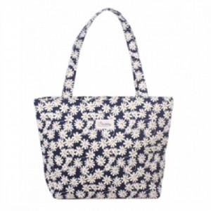

【상세/제작정보】 | 색상 [네이비], [레드]는 품절되었습니다.

【인쇄/포장옵션】 | 풀칼라 / OPP(비닐)

【공급단가】 | 수량 | 200~ | 500~ | 1,000~ | 3,000~ | 5,000~
*VAT별도 | 단가 | 3,010원 | 2,960원 | 2,890원 | 2,820원 | 2,770원

【상품 URL】 | http://www.easy1.co.kr/src/goods_detail.php?gdno=29906

